Sheet1
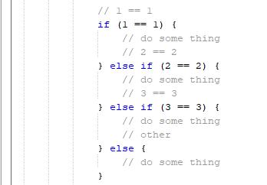
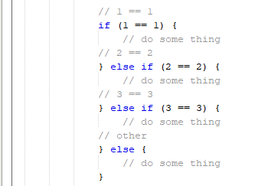
1. Cài đặt plugin

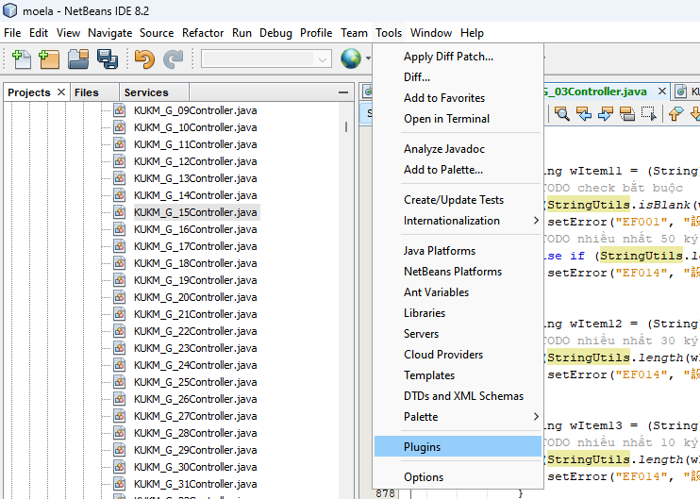

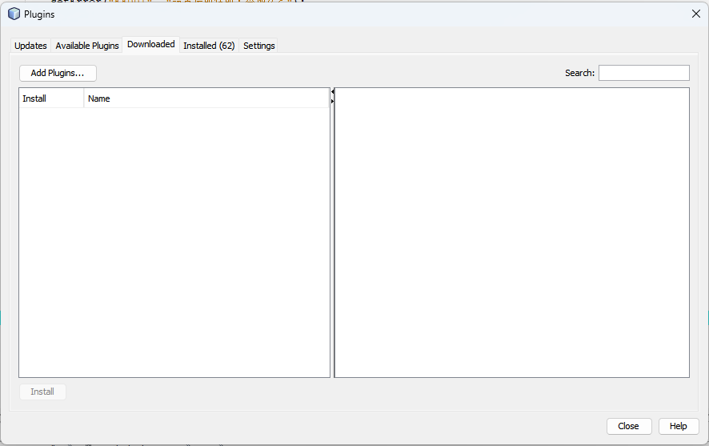

 | Paste đường dẫn folder này vào |  | \\192.168.10.40\Project\ENECOM\EC41_ESS\Vietnamese\99_etc\FolderDanhChoSE\Andt\Plugins\FormatSourcePluginNB21\verCurrent | (folder chứa cái file .nbm)

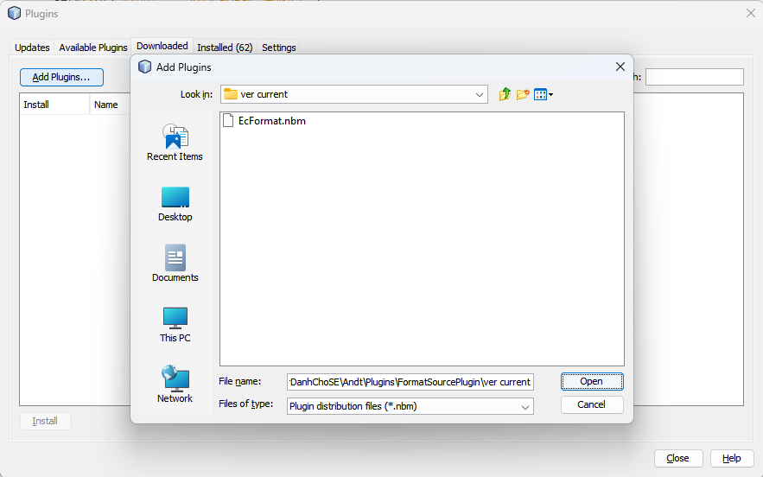

double click để chọn plugin này

 | Restart lại Netbeans

2. Hướng dẫn sử dụng

 | Sau khi cài xong thì trên thanh Toolbar mục [Source] sẽ có thêm 2 option:
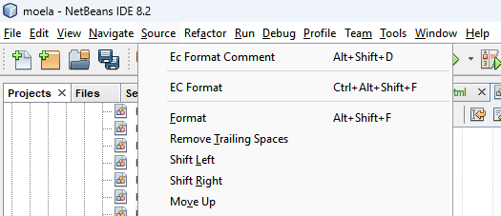

 | a. EC Format Comment: tool căn chỉnh comment theo hàng dọc đối với các comment của hạng mục

 |  | bước 1: tô đen các dòng muốn format comment

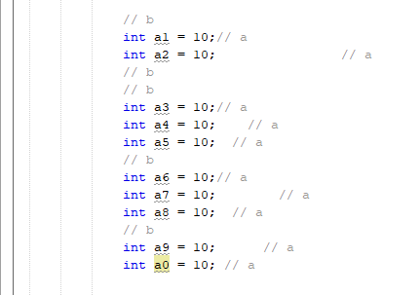
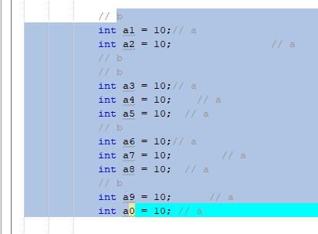

 |  | bước 2: chọn option [Source/Ec Format Comment] hoặc dùng tổ hợp phím [Alt + Shift + D]

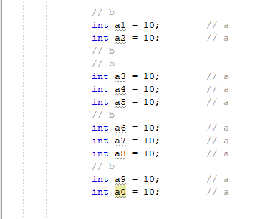

 | b. Ec Format: Tool format toàn source (không cần bôi đen, chọn option [Source/Ec Format] hoặc dùng tổ hợp phím [Ctr + Alt + Shift + F])
 | Tool sẽ format lại source bằng chức năng format của netbeans, tuy nhiên sau khi format bằng format của netbeans xong, tool sẽ có những điều chỉnh lại trong source như sau:

 |  | - điều chỉnh dấu phẩy [,] ở hàng dưới thay vì hàng trên

 |  | - điều chỉnh comment ở câu lệnh [else if] và [else]

